Feuil1


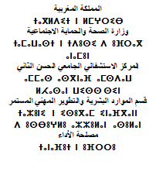

 |  |  | Fès, le :…………………….

A
MONSIEUR LE TRESORIER PREFECTORAL
FES
Avenue Abou Alaa El Maari -Fès-
ORDRE DE VIREMENT
N° /P /2024

Par le débit du compte du CH Hassan II N° 42140, tenu par la Trésorerie Préfectorale de Fès, nous vous prions de bien vouloir virer la somme de :
- | ….........................................................,69 CTS

RESIDENT | RIB | BANQUE | MONTANT

TOTAL
Le règlement du rappel des indémnités de fonction et allocations familiales des résidents du 24/03/2023 AU 30/04/2024
L'ORDONNATEUR |  | LE FONDE DE POUVOIRS

